ศทบ1
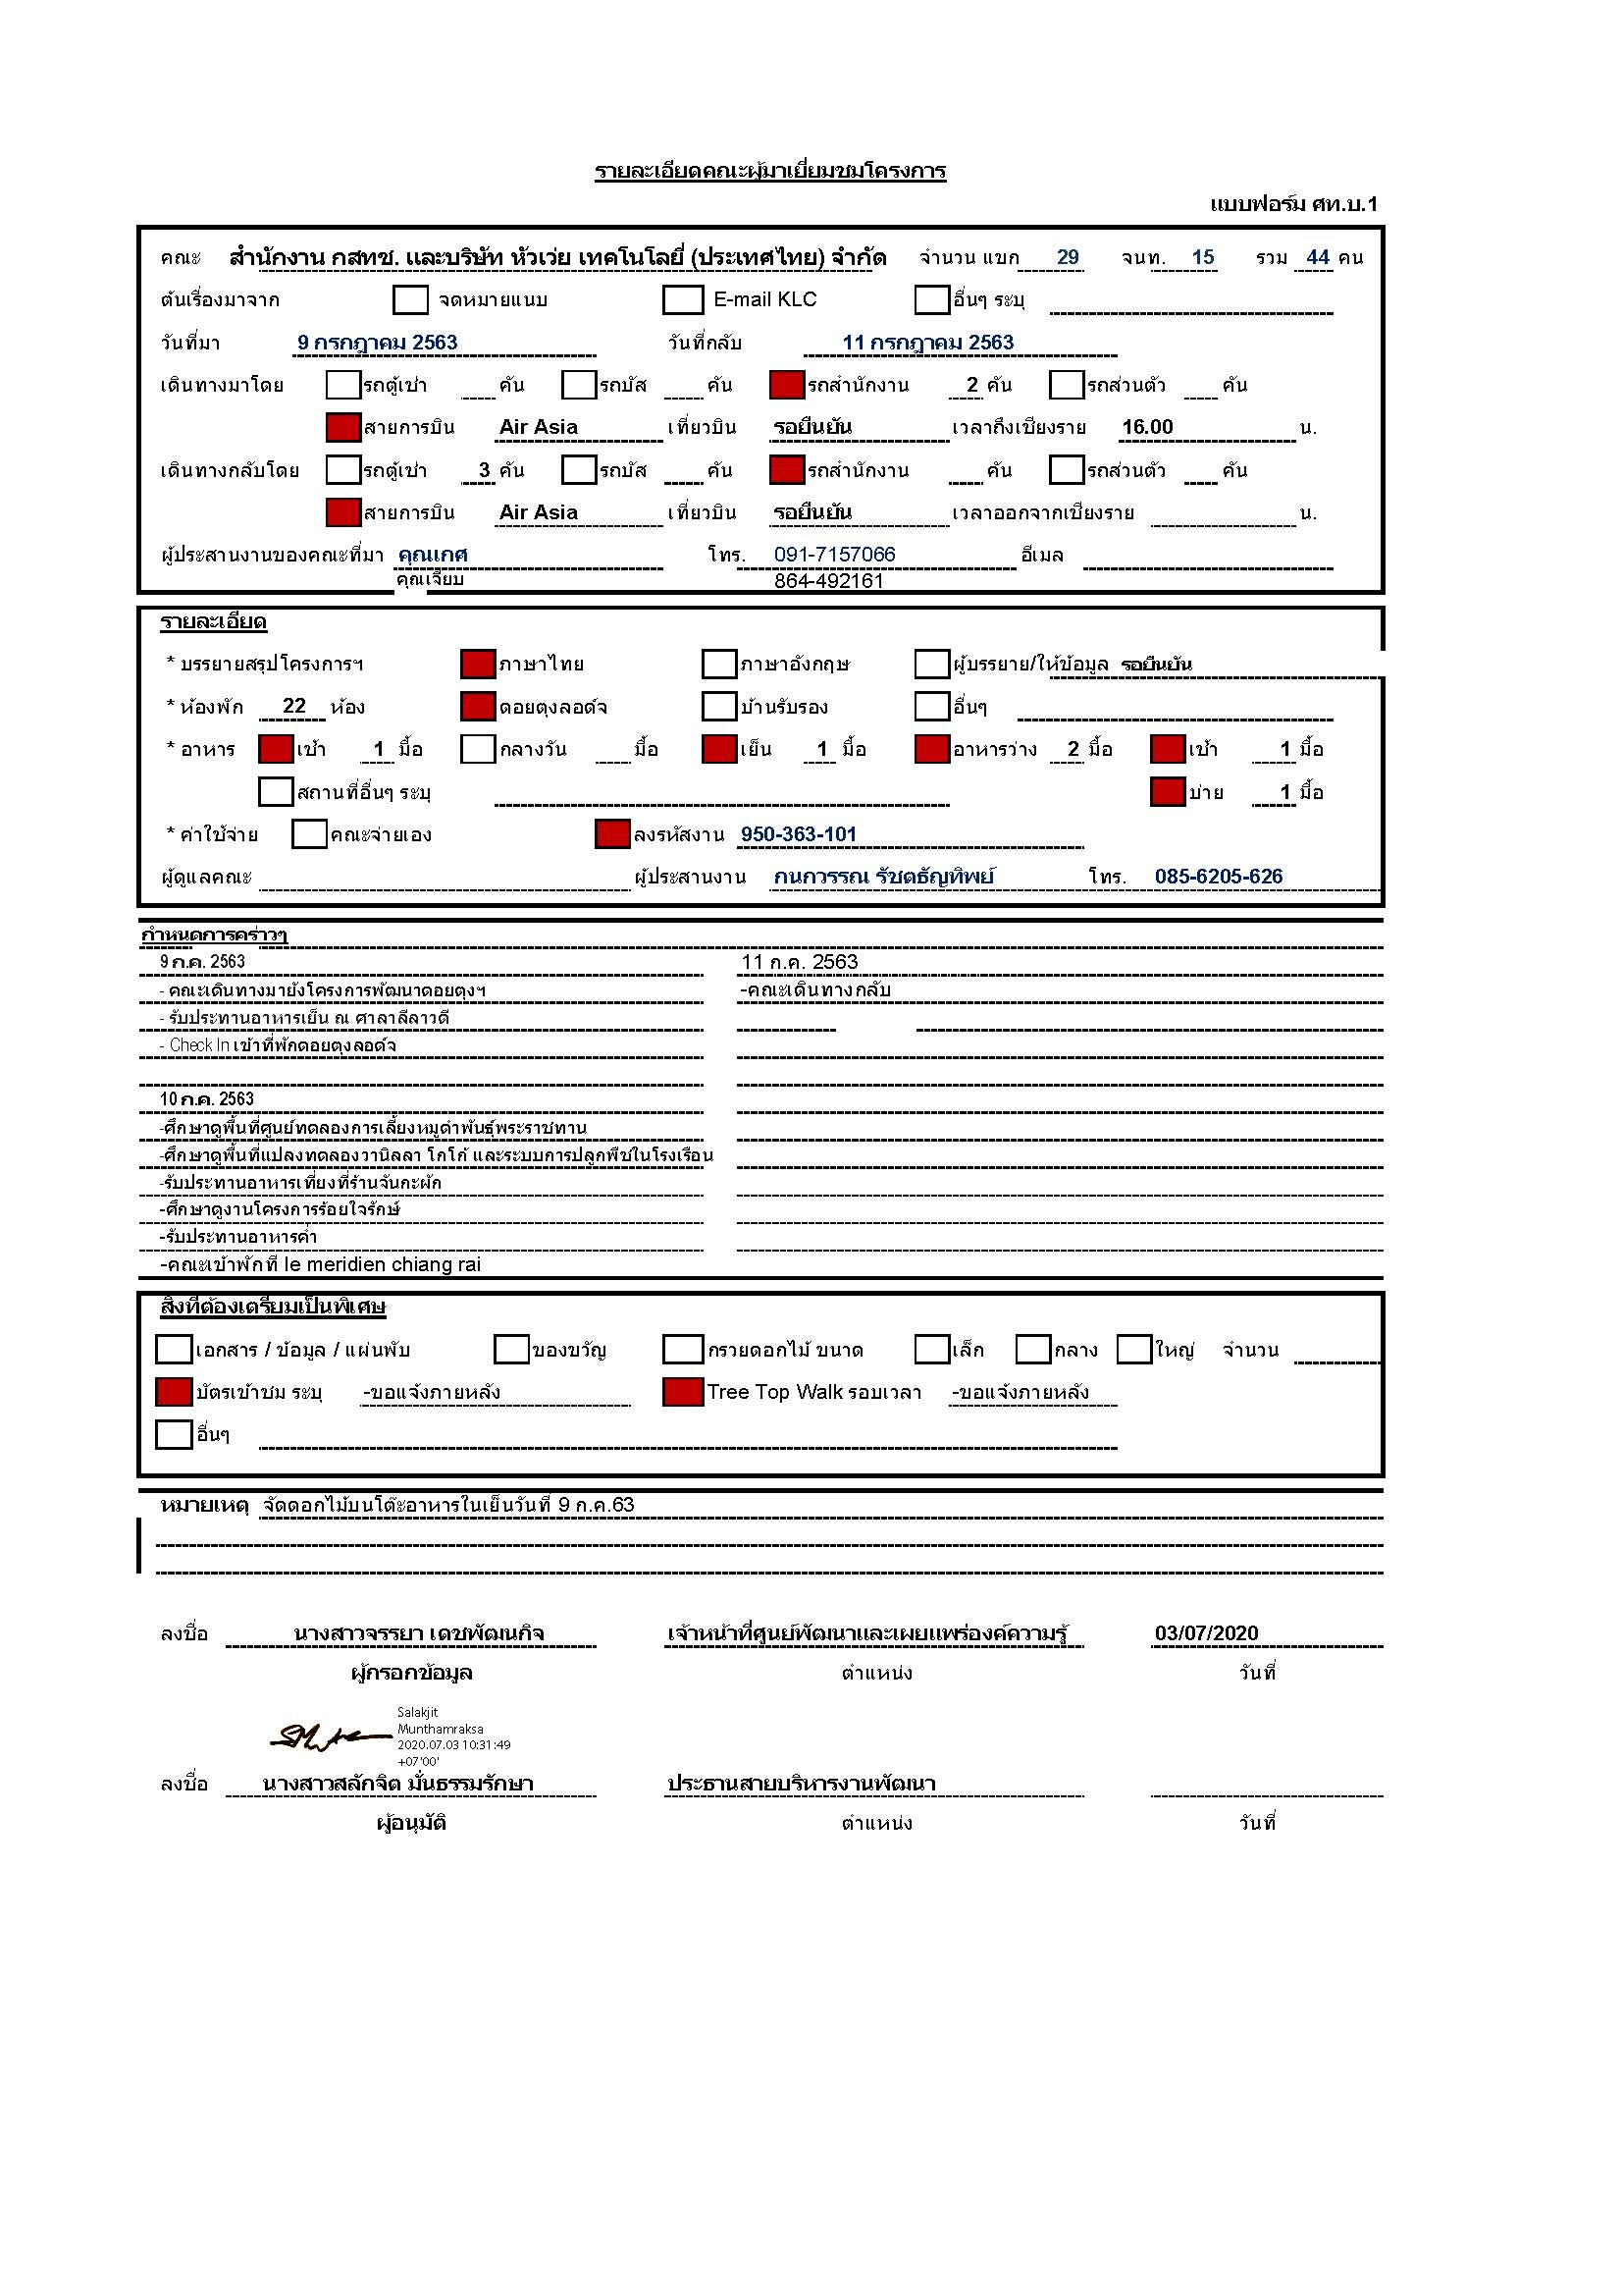

กำหนดการ
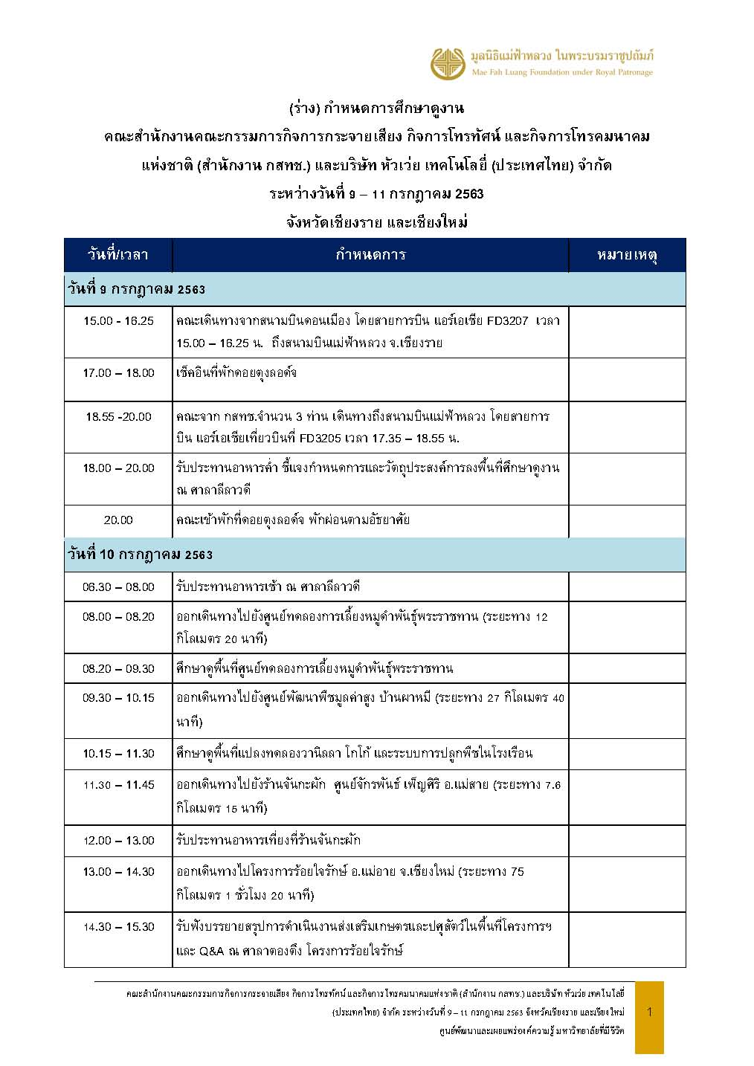
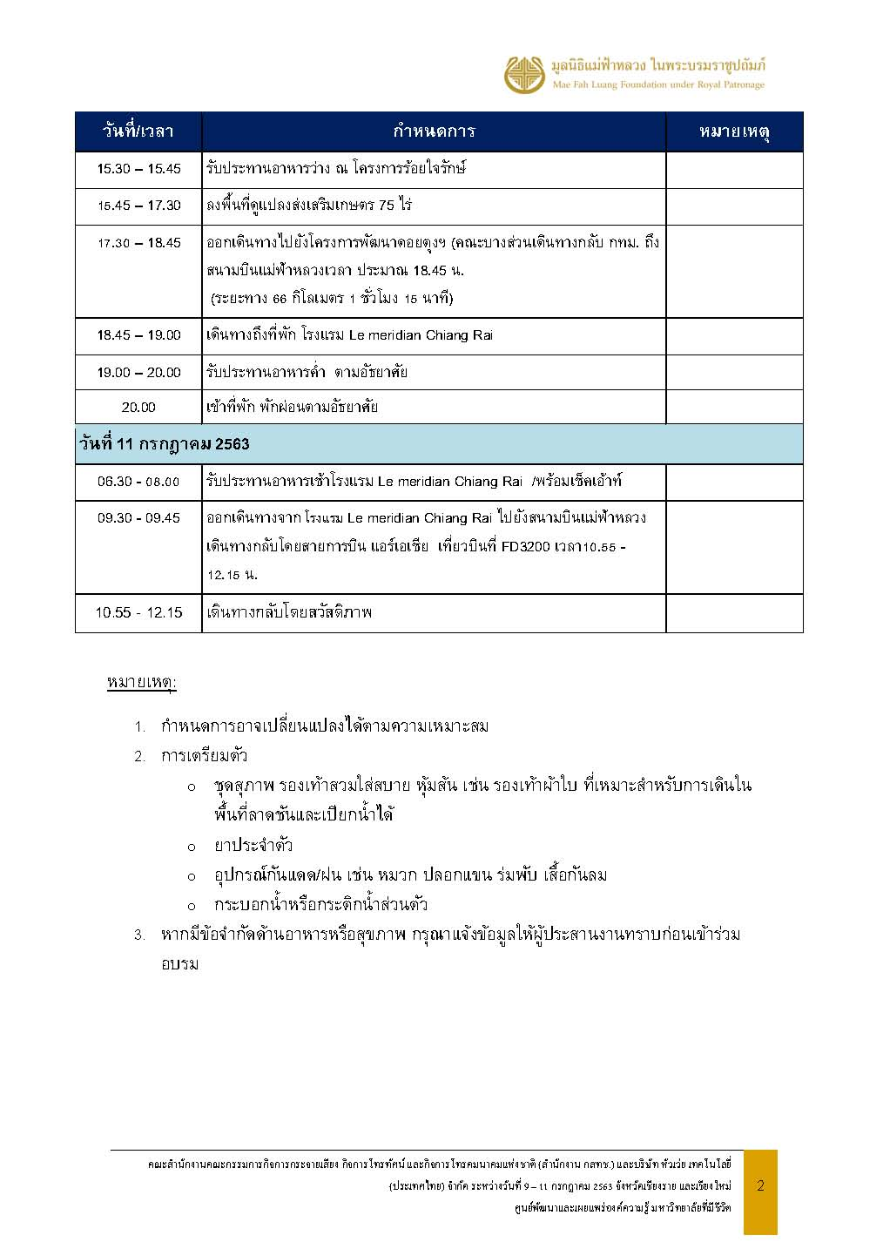

Facesheet
No. | รูป | ชื่อ-สกุล | ตำแหน่ง | เลขห้องพัก
1 |  | คุณวรรณพร เทพหัสดิน ณ อยุธยา | เลขาธิการคณะกรรมการดิจิทัลเพื่อเศรษฐกิจและสังคมแห่งชาติ(สดช.) | 201 (พักเดี่ยว )
2 |  | คุณวรรณศิริ พัวศิริ | ผู้อำนวยการกลุ่มวิชาการ(สดช.) | 212 (พักคู่ )
3 |  | คุณจันทวรรณ สระอุบล | (สดช.)
4 | 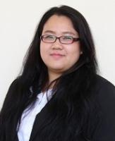 | คุณเสาวลักษณ์ สุขต่าย | นักวิเคราะห์นโยบายและแผน(สดช.) | 207 (พักคู่)
5 |  | คุณภัณฑิลา แก้วสะอาด | ตำแหน่งนักวิชาการคอมพิวเตอร์ปฏิบัติการ (สดช.)
6 |  | คุณนายวิศรุต พิศาล | หัวหน้าส่วนงานปฏิบัติการด้านเทคนิคเครือข่ายวิศวกรรม เอไอเอส ภาคเหนือ | 333 (พักเดี่ยว)
7 |  | คุณพิเชษฐ์ กลีอิ่ม | ผู้จัดการฝ่ายเทคโนโลยีดิจิทัลเพื่อการเกษตร บริษัท แอดวานซ์ อินโฟร์ เซอร์วิส จำกัด (มหาชน) หรือ AIS | 335 (พักเดี่ยว)
8 |  | คุณณัฐกาญจน์ ช่วงหาราช | Business Relations Specialist บริษัท แอดวานซ์ อินโฟร์ เซอร์วิส จำกัด (มหาชน) หรือ AIS | 334 (พักเดี่ยว)
9 | 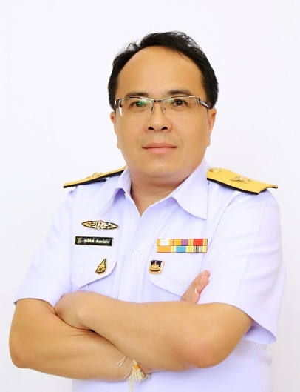 | คุณสุทธิศักดิ์ ตันตะโยธิน | ผู้อำนวยการสำนักสำนักวิชาการและจัดการทรัพยากรโทรคมนาคม(กสทช.) | 203 (พักเดี่ยว )
10 | 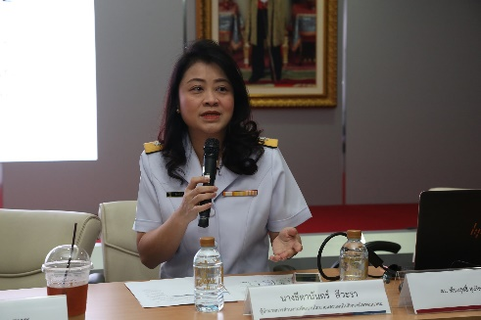 | คุณธีตานันตร์ สีวะรา | ผู้อำนวยการส่วนสำนักวิชาการและจัดการทรัพยากรโทรคมนาคม(กสทช.) | 208 (พักเดี่ยว)
11 |  | คุณมนธิรา ตันประยูร | (กสทช.) | 202 (พักคู่)
12 |  | คุณณัฐธยาน์ มีศิลารัตน์ | (กสทช.)
13 |  | คุณรัฐธีร์ รังสีกมลวัฒน์ | ผู้อำนวยส่วนศูนย์ข้อมูลและวิจัยเศรษฐกิจโทรคมนาคม สำนักงาน กสทช. | 336 (พักเดี่ยว)
14 |  | คุณประถมพงศ์ ศรีนวล | ผู้อำนวยการส่วน สำนักวิชาการและจัดการทรัพยากรโทรคมนาคม (กสทช.) | 337 (พักเดี่ยว)
15 |  | Mr. Abel Deng | CEO บริษัทหัวเว่ย | 204 (พักเดี่ยว VVIP)
16 |  | Mr. Yao Lu | Director of Public Affairs and Communication,Huawei Technologies Thailand | 206 (พักเดี่ยว)
17 |  | Mr. Max ma | รองกรรมการผู้จัดการ บริษัท HUAWEI | 322 (พักเดี่ยว)
18 |  | Mr. Woragarn Likhitdechasakdi | Senior Solution Director, Network Solution Sales Department ,Huawei Technologies Thailand | 323 (พักเดี่ยว)
19 | 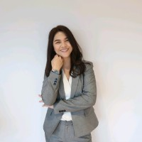 | Porntheera Chiawchoengngan | Senior Public Affairs and Communication Manager at Huawei Technologies Thailand | 318 พักเดี่ยว
20 |  | Miss Piyaporn Kidsirianan | Huawei Technologies Thailand | 319 (พักเดี่ยว)
21 |  | Miss Doungphorn udomtip | Huawei Technologies Thailand | 320 (พักเดี่ยว)
22 |  | Miss Alisa Chuengviroj | Huawei Technologies Thailand | 321 (พักเดี่ยว)
23 | 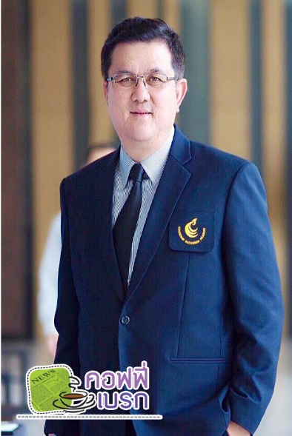 | นายจักรกฤษน์ อุไรรัตน์ | ทรู คอร์ปอเรชั่น (True Corporation) | 338 (พักเดี่ยว)
24 |  | คุณรินนภา คุณะวัฒน์สถิตย์ | ทรู คอร์ปอเรชั่น (True Corporation) | 324 (พักเดี่ยว)
25 |  | คุณสุวรรณา หรรษาจารุพันธ์ | ผู้ช่วยกรรมการผู้จัดการใหญ่บมจ. กสท โทรคมนาคม CAT Telecom | 213 (พักเดี่ยว)
26 |  | คุณเปรมชัย ใจกว้าง | ผู้จัดการฝ่ายบริการหน่วยงานภาครัฐบมจ. กสท โทรคมนาคม CAT Telecom | 215 (พักเดี่ยว)
27 |  | คุณสุพจน์ เตชะเกษมบัณฑิตย์ | ผู้จัดการส่วนบริการหน่วยงานภาครัฐบมจ. กสท โทรคมนาคม CAT Telecom | 214 (พักเดี่ยว)
 | รวมห้องทั้งหมด |  |  | 25 ห้อง
 | สดช. 5 ท่าน (เช่ารถมาเอง) |  |  | พักคู่ 3 ห้อง
 | AIS 3 ท่าน (เช่ารถมาเอง) |  |  | พักเดี่ยว 22 ห้อง
 | กสทช. 6 ท่าน (เช่ารถมาเอง)
 | True 2 ท่าน (ตู้ยานยนต์ 1 คัน)
 | หัวเว่ย 8 ท่าน (เช่ารถมาเอง)
 | CAT 3 ท่าน (เช่ารถมาเอง)
 | ทั้งหมด 27 ท่าน

